개요
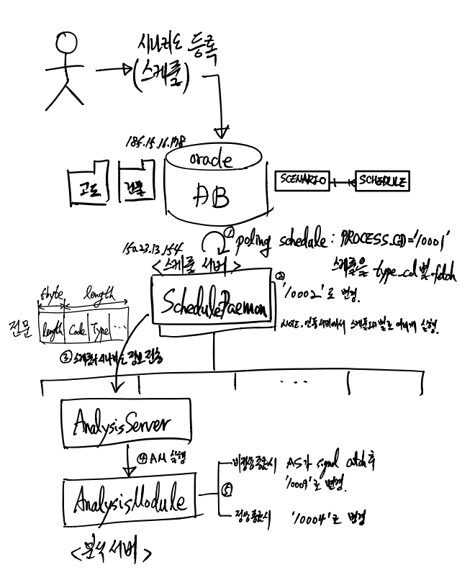

1.건물file
index file format(text)
1. 디렉토리
/workspace/teos_strg01/skmap/
2. 서브 디렉토리 |  |  | Header File | 파일 이름 | Start X | Start Y | End X | End Y
고도 file format
디렉토리명 | 파일명 |  | TIndex25000.idx | 52N0200036670.dem | 200000 | 3667000 | 300000 | 3767000
index/ | TIndex25000.idx ← 고도 인덱스 파일
terrain/25000/ | *.dem ← 고도
dem file format(binary)
3ds_new/ | *.3ds ← 3D 빌딩(폴리곤 정보) | 3dmax file format
shp/ | *.shp, *.dbf, *.shx ← 3D 빌딩(2D 정보) |  | Terrain 파일 Header Format
TREE/ | *.shp, *.dbf, *.shx ← 가로수 |  | 변수 Type | 변수명 | 참조
 |  |  | int | nx | index의 X축 격자 개수.
 |  |  | int | ny | index의 Y축 격자 개수.
 |  |  | double | ux | X축 격자 크기(m)
 |  |  | double | uy | Y축 격자 크기(m)
 |  |  | SKRT2D | ext | 인덱스 영역.

 |  |  | Terrain 파일 데이터 (반복)
 |  |  | 변수 Type | 변수명 | 참조
 |  |  | short | height | 고도 높이

